位置図（例）
位置図：A-○○（作成例）

広域図
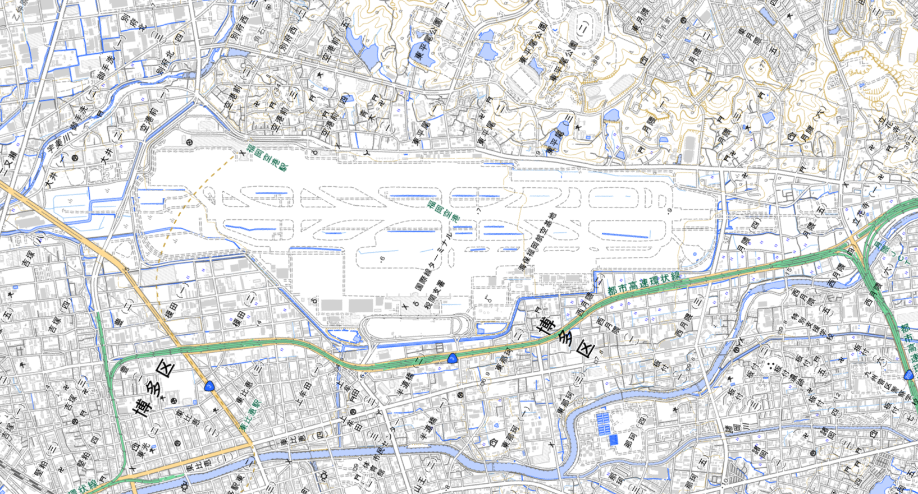
福岡空港との位置関係が分かるように
申請する用地を示してください。

拡大図
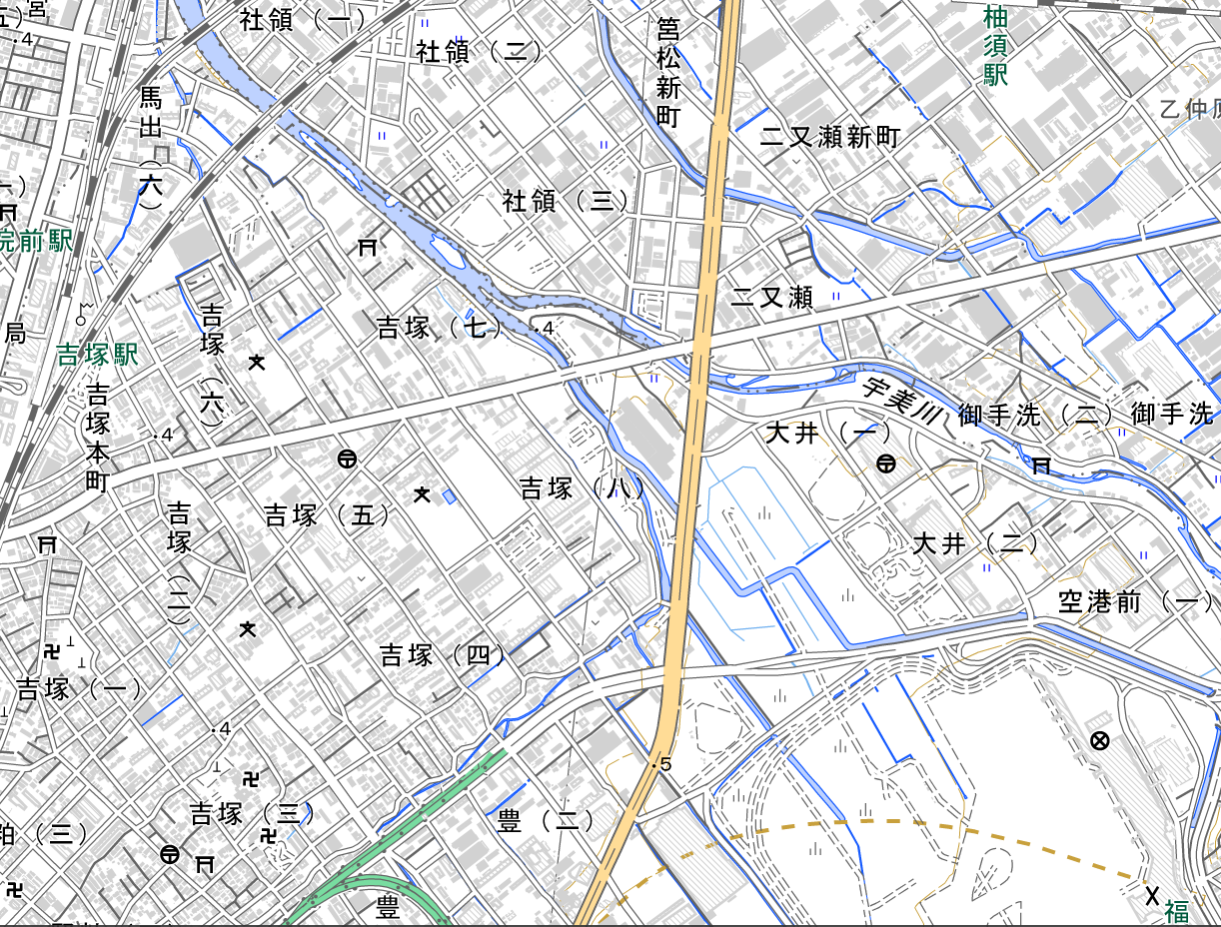
福岡空港やランドマークを拡大図内に入れたうえで、申請する用地を示してください。

A-○○

